Sheet1
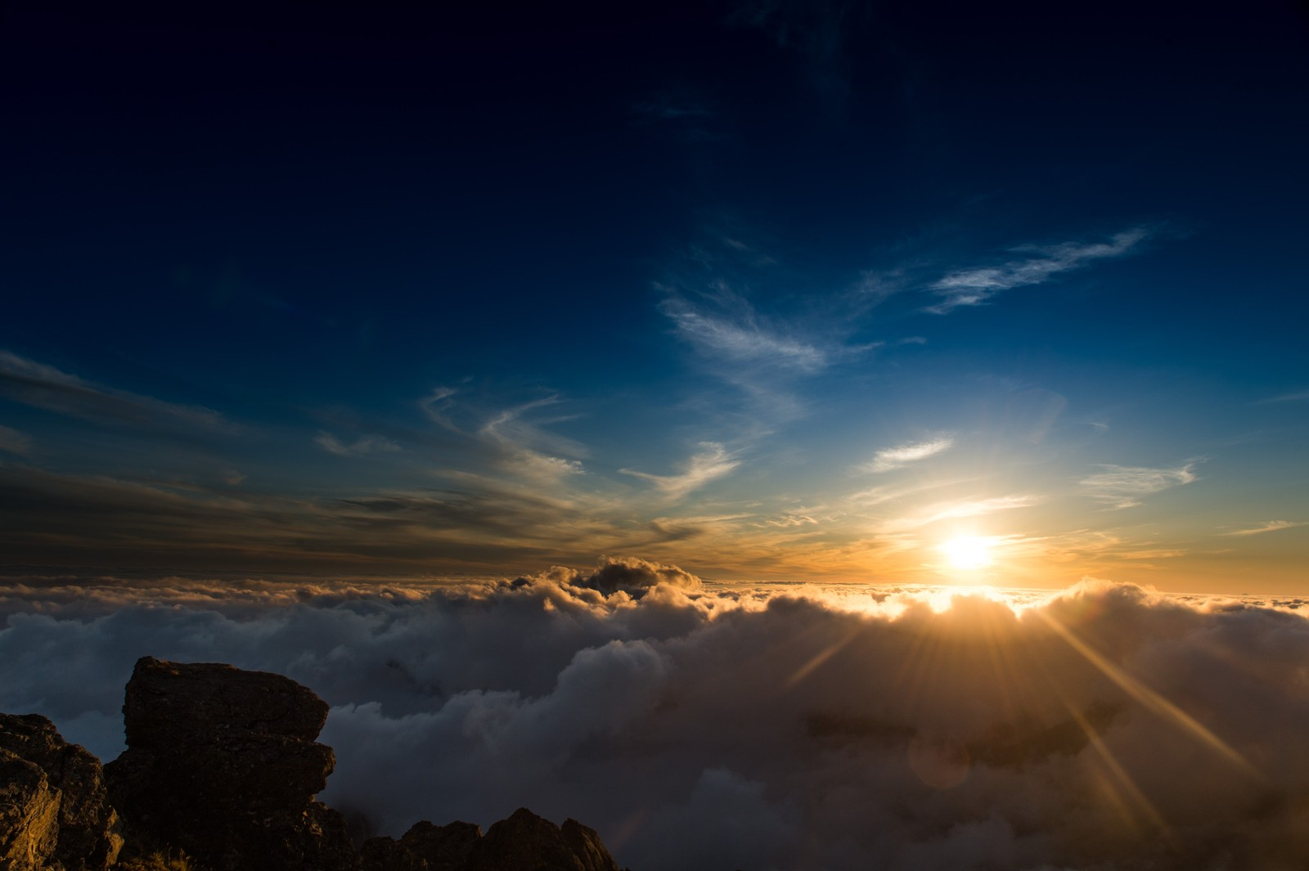
D:\develop\excel\imgs\1.jpg


D:\develop\excel\imgs\2.jpg
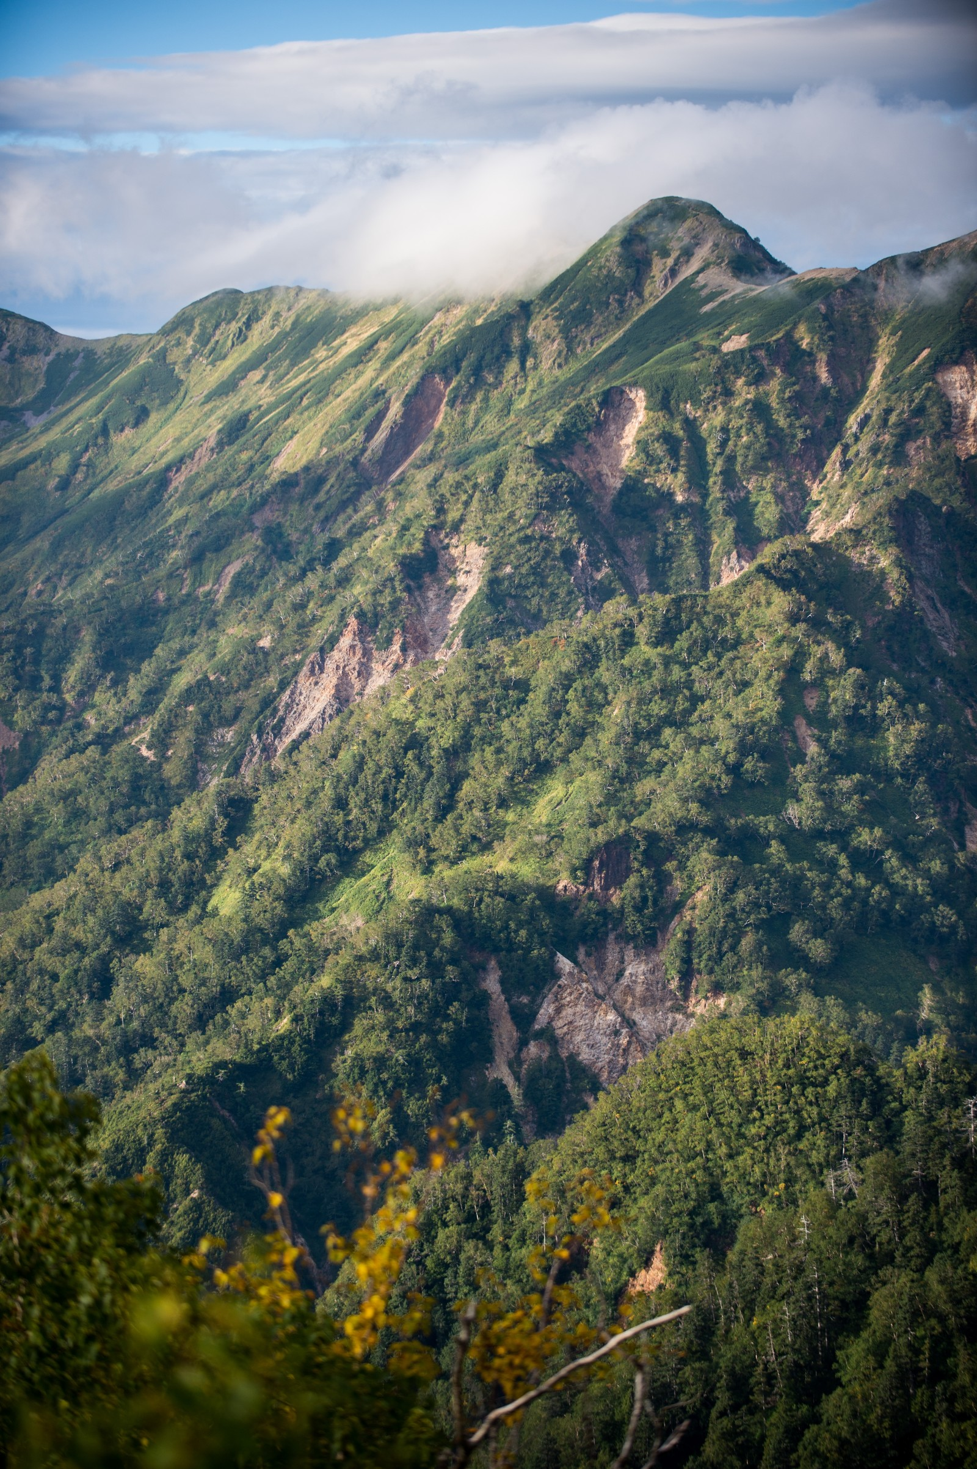

D:\develop\excel\imgs\3.jpg

